履歴書(表)
 |  |  |  |  |  |  |  |  |  |  |  |  |  | 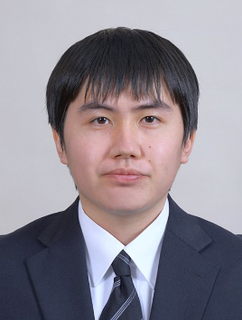 写真を貼る位置 1.縦 36～40mm 横 24～30mm 2.本人 胸から上 3.裏面にのりづけ 4.裏面に氏名記入
履 歴 書
 |  |  |  |  | 令和 |  | 3 | 年 | 4 | 月 | 8 | 日現在
ふりがな | ほりあい まれ
氏 名 | 堀合 稀

平成6年 |  |  | 2 | 月 | 22 | 日 | 生 満( |  |  | 27 | 歳) | 男・女

ふりがな | ほっかいどういわみざわしほろむいきた2じょう3ちょうめ547ばんち90 |  |  |  |  |  |  |  |  |  |  |  | (自宅電話)
現住所 | 〒 | 069-0382 |  |  |  |  |  |  |  |  |  |  | 0126-26-1447
北海道岩見沢市幌向北2条3丁目547番地90 |  |  |  |  |  |  |  |  |  |  |  |  | (携帯電話)
E-mail | doraemonn.ww.22-gtr-xyz.2500@ezweb.ne.jp |  |  |  |  |  |  |  |  |  |  |  | 080-6063-5687
ふりがな |  |  |  |  |  |  |  |  |  |  |  |  | (連絡先電話)
連絡先 | 〒 |  |  |  | (現住所以外に連絡を希望する場合のみ記入)

年 | 月 | 学歴・職歴・免許・資格
 |  | 学歴
平成24年 | 3 | 岩見沢西高等学校 普通科 卒業
平成24年 | 4 | 吉田学園情報ビジネス専門学校 公務員学科2年制 入学
平成26年 | 3 | 吉田学園情報ビジネス専門学校 公務員学科2年制 卒業
令和2年 | 4 | 吉田学園情報ビジネス専門学校 ゲーム学科2年制 入学
令和4年 | 3 | 吉田学園情報ビジネス専門学校 ゲーム学科2年制 卒業見込

 |  | 職歴
平成26年 | 4 | 陸上自衛隊 自衛官候補生採用
平成26年 | 9 | 陸上自衛隊 岩見沢駐屯地 第12施設群本部管理中隊 配属
令和2年 | 3 | 陸上自衛隊 岩見沢駐屯地 第12施設群本部管理中隊 退職

 |  | 免許・資格
平成24年 | 11 | 日商簿記検定 3級 取得
平成24年 | 12 | 普通自動車免許 取得
 |  | 続く

